Рентабельность участия в Госзак
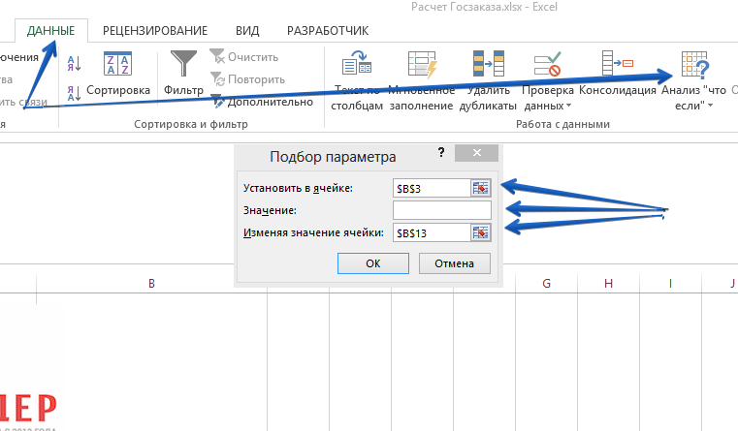

Расчет рентабельности участия в госторгах
Планируемая прибыль | 100,000.00

Рентабельность | 25%
Прибыль текущая | 100,000
Выручка текущая | 400,000

Объем заключенных контрактов | 462,279
% Побед | 25%
Среднее снижение | 28%
Требуемый объем закупок | 2,568,218.30

Средний размер закупки | 50,000.00
Количество торгов | 51

Расходы на обеспечение (максимум) | 15,569.82

Данные - Анализ "что-если" - Подбор параметра… Установить в ячейке "$B$3" Значение: величина требуемой Вам прибыли Изменяя значение ячейки: "$B$13"

